外推文案
商品 | 作者 | 标题 | 文案 | 图1 | 图2 | 图3
paxlovid | 查昊 | 成功买到【paxlovid】，分享给需要的朋友 | 为了给家人备这个药，真的是尝试了很多平台，排队太久最后无货。多次尝试最终才在这里成功上车。 把经验分享给真正有需要的人。 1、提前开通好1+会员，会看到详细流程（在1药网app购买，1年12个月）； 2、按照流程提前关注好公众号； 3、每日10点，11点会准时开放，会在公众号开放问诊入口，请准时进入问诊页面，最早的差不多5分钟就可以排到医生，后面时间就久了，所以要提前准备，最后就是医生开出处方，下单成功后一般2天内发货。 祝大家好运，真正需要的人买到它。 #paxlovid[话题]##老人新冠[话题]##新冠特效药[话题]##辉瑞[话题]##新冠[话题]##新冠疫情[话题]#
paxlovid | 查昊 | 原价辉瑞药【paxlovid】，大家冲 | 大家都是在哪蹲p药的？ 这些天我大概是了差不多三四个平台，每次都是排队、排队，最后问诊时间结束或者没货了，没有上车。 无意间看到公众号上的一个攻略，成都壹诊互联网医院公众号可以购买，再次尝试了一下终于在今天成功买到了原价paxlovid。 具体流程很简单：直接看图3 注意事项：提前准备好1+会员，只要1块钱和关注公众号，见图1和2。 #paxlovid[话题]##老人新冠[话题]##辉瑞paxlovid[话题]##辉瑞[话题]##新冠[话题]##治疗新冠[话题]#
惠丹 | 查昊 | 如何买到原价paxlovid | 想成功买到paxlovid特效药，可以根据我的流程来，不复杂。亲测有效。 首先第1步：下载1药网app，开通1+会员。目前1元12个月，很便宜。 第2步：根据引导关注“成都壹诊互联网医院”公众号； 第3步：公众号问诊放号时间是每天10点，11点，请准时通过公众号进入新冠问诊页面。亲测体会：开放5分钟以内进入的，基本都能排到医生；越晚进去越慢。抢到后一般1-2天内就能收到顺丰发货提示。 #paxlovid[话题]##老人新冠[话题]##新冠特效药[话题]##辉瑞[话题]##新冠[话题]##新冠疫情[话题]#
paxlovid | 惠丹 | 1药网也能买辉瑞特效药了，而且良心价 | 我在好几个线上平台都没买到，今天上午看到了朋友的推荐，在1药网买到了 在1药网app里面，根据新冠问诊标识，1元开通会员，然后买药花了2170元 这个价格已经很良心了，不像其他一些渠道，乱标价，希望大家不要花冤枉钱。 #paxlovid[话题]##老人新冠[话题]##辉瑞paxlovid[话题]##辉瑞[话题]##新冠[话题]##治疗新冠[话题]#
paxlovid | 惠丹 | 如何买到辉瑞特效药 | 殚精竭虑了10多天，今天终于买到了！开心。原来在线问诊买药，还能买到这么高级的神药。下载1药网就可以，主页面就有提示，只要付款1元，就可以开通会员，然后微信扫描页面二维码，进入绿色通道，进行医生问诊，最后付款，真是太方便了！打算明天再买一盒给家人老人备着，每天10点都可以买。以前一直觉得线上买药不靠谱，这次刷新了我的三观，开心！ #paxlovid[话题]##老人新冠[话题]##新冠特效药[话题]##辉瑞[话题]##新冠[话题]##新冠疫情[话题]#
paxlovid | 惠丹 | 分享下怎样在1药网抢到辉瑞特效药 | 这次想抢特效药，找了好多平台都没买到，看到了1药网能买辉瑞特效药，竟然买到了！出乎意料，我本来早就不抱什么希望了，这次第一次抢就成功了，现在分享下抢到的过程 1.朋友告诉可以买后，先下载1药网app，在首页点击新冠问诊 2.然后1元钱，开通1+会员，1元是12个月的会员，很划算 3.开通之后把二维码截图，用微信扫一扫，关注公众号 4.点击“新冠问诊绿色通道”，用手机号验证登录，只有问诊时间才能登录，每天10点 5.问诊时上传核酸或抗原阳性证明，然后会跳转到下单结算页面，大功告成！ 买的时候要找网络好的地方，这样加载会更快，避免流量拥挤。刚才看已经发货了，确实是货真价实的发货，不是预售。 #paxlovid[话题]##老人新冠[话题]##新冠特效药[话题]##辉瑞[话题]##新冠[话题]##新冠疫情[话题]#
paxlovid | 惠丹 | 分享买到辉瑞特效药的途径 | 医生建议用辉瑞特效药，但医院没货，我都快急死了，只能到网上搜，留言说1药网每天10点可以买，就挨着难受等到第二天，提前扫码进入页面问诊，可能登录的人太多了，等了一会，我差点崩溃掉，如果错过了今天，还要等一天啊，突然登入了，经过问诊后竟然买到了，当时眼泪都要留下来了，最近那么多平台，都买不到，多亏1药网救了我一次。 我打算继续为家里长辈买一盒备着。这次太靠谱了。 #paxlovid[话题]##老人新冠[话题]##新冠特效药[话题]##辉瑞[话题]##新冠[话题]##新冠疫情[话题]#
paxlovid | 惠丹 | 1药网更新了购买特效药的入口 | 每天上午10点可以购买辉瑞特效药 图1：先下载好1药网app，首页点击新冠问诊 图2：1元开通会员 图3：截图二维码，微信扫码，关注公众号 图4：点“新冠问诊绿色通道”，手机号验证登录，上午10点可问诊 图5：问诊时上传核酸或抗原阳性证明，然后会跳转到下单结算页面 #paxlovid[话题]##老人新冠[话题]##辉瑞paxlovid[话题]##辉瑞[话题]##新冠[话题]##治疗新冠[话题]#
paxlovid | 查昊 | 5分钟买到【paxlovid】经验分享 | 因为家里有高龄老人，需要给家人备一个辉瑞新冠特效药； 尝试了很多次，都是排队很久最后无货，终于在今天买到了paxlovid，避免大家走弯路，给大家分享下购mai流程。 首先第1步：下载1药网app，开通1+会员。yq期间貌似1元/1年，挺便宜的。（建议大家提前买好会员！！！这样一到点就可以立即进去排队，前五分钟医生回复的很快）； 第2步：根据引导关注“成都壹诊互联网医院”公众号； 第3步：每天10点，11点准时通过公众号进入新冠问诊页面。亲测体会：开放5分钟以内进入的，基本都能排到医生；越晚进去越慢。抢到后一般1-2天内就能收到顺丰发货提示。 PS：晚了的话问诊人数很多，排队人数过多会出现库存不足，只能等待第二天准时问诊。 #paxlovid[话题]##老人新冠[话题]##新冠特效药[话题]##辉瑞[话题]##新冠[话题]##新冠疫情[话题]#
paxlovid | 李泽凡 | 不要再纵容黄牛了！！明明原价就能买到【救命药/p药】 | 前两天看着朋友的爷爷生病，找不到特效药，最后接近2w元从黄牛手上买了一盒实在是太心酸了。 等到真的急需了再去找，实在是太被动了。所以暗自下了决心，无论如何都要提前买一点给爷爷奶奶备着。 幸亏后来找到这个平台，可能知道的人不多，但是成功抢到了特效药。 我把流程分享给大家，希望能有用： 1 - 先下载【图1上面的】app，在红色这个入口点进去，开通一个1块钱的会员。 2 - 跟着他的那个引导，关注这个互联网医院的公众号。 3 - 每天早上10点，11点准点进去排队，然后仔细按照他们的问诊流程填写信息，就能得到处方和配药啦！ PS：真的建议提前先开通会员！ 这样的话第二天早上就可以读秒进去排队了。 我抢了两次，第一天差不多10:08进去的，等了半个多小时。 第二天我是10:00就开始刷新，第一时间就排队，很快就排到了。 #paxlovid[话题]##老人新冠[话题]##新冠特效药[话题]##辉瑞[话题]##新冠[话题]##新冠疫情[话题]#
paxlovid | 李泽凡 | 分享一个还能抢到原价【p药】的小众网站 | 为了给外婆找这个救命药，真的是找遍了全网的攻略。 在测试了一圈以后终于找到一个小众网站。好在有惊无险，顺利买到了发一篇小红书还愿。 1 - Ali，JD这两个大平台就不说了，真的读秒进去都没抢到。 2 - Meituan试了几次，但是不知掉为什么，我进去的时候都现实门诊关闭。 3 - 还有一个好像叫健康客，但是进去网站里什么都搜不到，不知道是不是已经卖完了。 4 - 很幸运，最终在【1药网】找到了！虽然流程稍微有点复杂。 先从他的首页进去，点发热门诊，需要开通一个1块钱的会员。 然后再关注会员页面里面的那个公众号，每天早上10点就可以加入那个会员义诊了。 不论如何能原价买到就觉得很幸运了。 这个时候确实是小众平台更容易抢到，分享给有需要的人。 #paxlovid[话题]##老人新冠[话题]##新冠特效药[话题]##辉瑞[话题]##新冠[话题]##新冠疫情[话题]#
paxlovid | 李泽凡 | 不是黄牛！转给有需要的人 | 当时是为了家人购买的，不过很幸运的是我们症状都不严重，现在用不上了 ，所以发给有需要的人。 大概就是现在这里花了1元买会员，然后再下面2190配到的。 总共加起来2191。 #paxlovid[话题]##老人新冠[话题]##新冠特效药[话题]##辉瑞[话题]##新冠[话题]##新冠疫情[话题]#
paxlovid | 李泽凡 | 度过了无比艰辛的一周，整理了一份【原价特效药】网站汇总 | 1 - 某宝，某东这两个大平台试了3天，每天早上10点 2 - Meituan试了几次，但是不知掉为什么，我进去的时候都现实门诊关闭。 3 - 还有一个好像叫健康客，但是进去网站里什么都搜不到，不知道是不是已经卖完了。 4 - 很幸运，最终在【1药网】找到了！虽然流程稍微有点复杂。 先从他的首页进去，点发热门诊，需要开通一个1块钱的会员。 然后再关注会员页面里面的那个公众号，每天早上10点就可以加入那个会员义诊了。 希望大家不要经历和我一样的痛苦。最终感谢1药网让我买到这款药。 虽然客服电话真的很难打通，但毕竟疫情期间忙不过来也可以理解。 最终在我下单的第二天就安排了顺丰特快，而且客服小姐姐说因为最近快递偷药特别多，特意安排了全额保价。 #paxlovid[话题]##老人新冠[话题]##新冠特效药[话题]##辉瑞[话题]##新冠[话题]##新冠疫情[话题]#
阿兹夫定 | 查昊 | 成功买到【阿兹夫定】，分享给需要的朋友 | 为了给家人备这个，尝试了很多平台，排队久最后无货。多次尝试才在这里成功上车。 1、提前开通好1+会员，会看到详细流程（在1药网app购买，1年12个月）； 2、按照流程提前关注好公众号； 3、每日10点，11点会准时开放，会在公众号开放问诊入口，请准时进入问诊页面，最早的差不多5分钟就可以排到医生，后面时间就久了，所以要提前准备，最后就是医生开出处方，下单成功后一般2天内发货。 祝大家好运，真正需要的人买到它。 #阿兹夫定[话题]##老人新冠[话题]##新冠特效药[话题]##阿兹夫定片[话题]#
阿兹夫定 | 查昊 | 原价阿兹夫定，大家冲 | 大家都是在哪蹲阿兹夫定的？ 这些天我大概是了差不多三四个平台，每次都是排队、排队，最后问诊时间结束或者没货了，没有上车。 无意间看到公众号上的一个攻略，成都壹诊互联网医院公众号可以购买，再次尝试了一下终于在今天成功买到了原价阿兹夫定。 具体流程很简单：直接看图 注意事项：提前准备好1+会员，只要1块钱和关注公众号。 #阿兹夫定[话题]##老人新冠[话题]##新冠特效药[话题]##阿兹夫定片[话题]# | 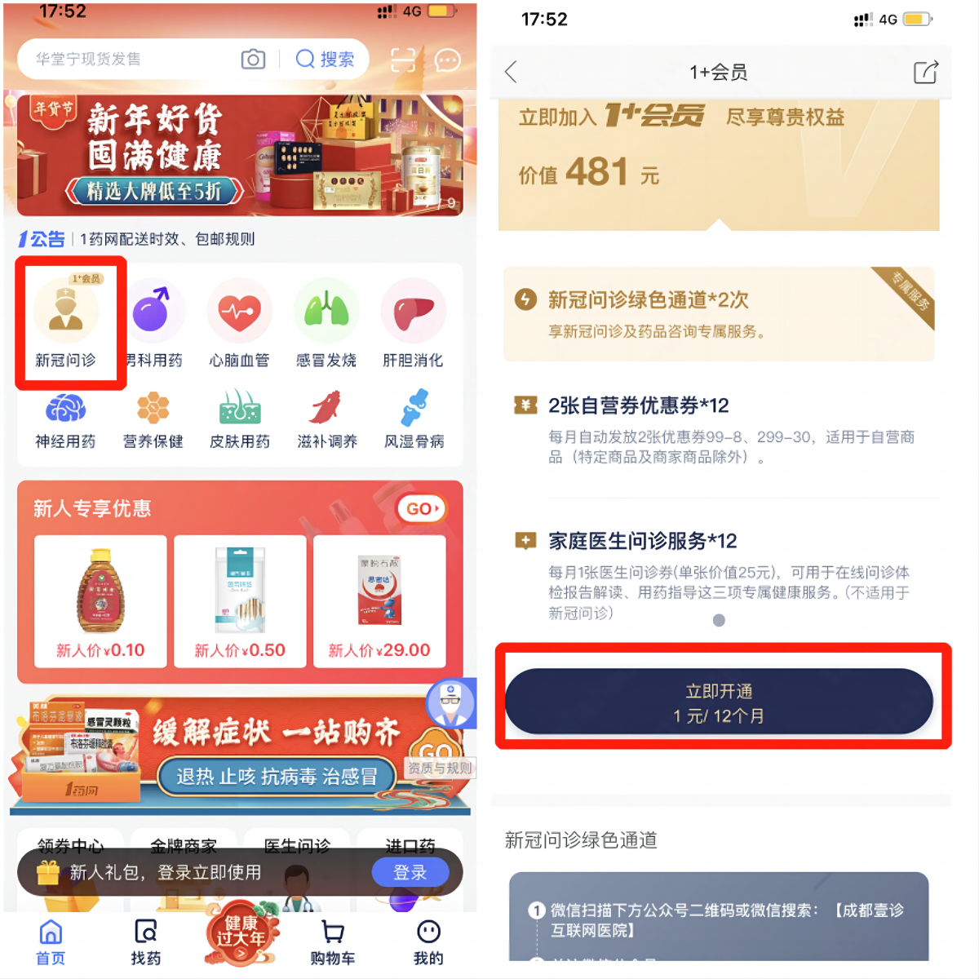
阿兹夫定 | 查昊 | 如何买到原价阿兹夫定 | 想成功买到阿兹夫定，可以根据我的流程来，不复杂。亲测有效。 首先第1步：下载1药网app，开通1+会员。目前1元12个月，很便宜。 第2步：根据引导关注“成都壹诊互联网医院”公众号； 第3步：公众号问诊放号时间是每天15点，17点，请准时通过公众号进入新冠问诊页面。亲测体会：开放5分钟以内进入的，基本都能排到医生；越晚进去越慢。抢到后一般1-2天内就能收到顺丰发货提示。 #阿兹夫定[话题]##老人新冠[话题]##新冠特效药[话题]##阿兹夫定片[话题]#
阿兹夫定 | 惠丹 | 1药网也能买阿兹夫定了 | 我在好几个线上平台都没买到，今天上午看到了朋友的推荐，在1药网买到了 在1药网app里面，根据新冠问诊标识，1元开通会员，然后根据流程就能买到330元的阿兹夫定。 这个价格已经很良心了，不像其他一些渠道，乱标价，希望大家不要花冤枉钱。 #阿兹夫定[话题]##老人新冠[话题]##新冠特效药[话题]##阿兹夫定片[话题]# | 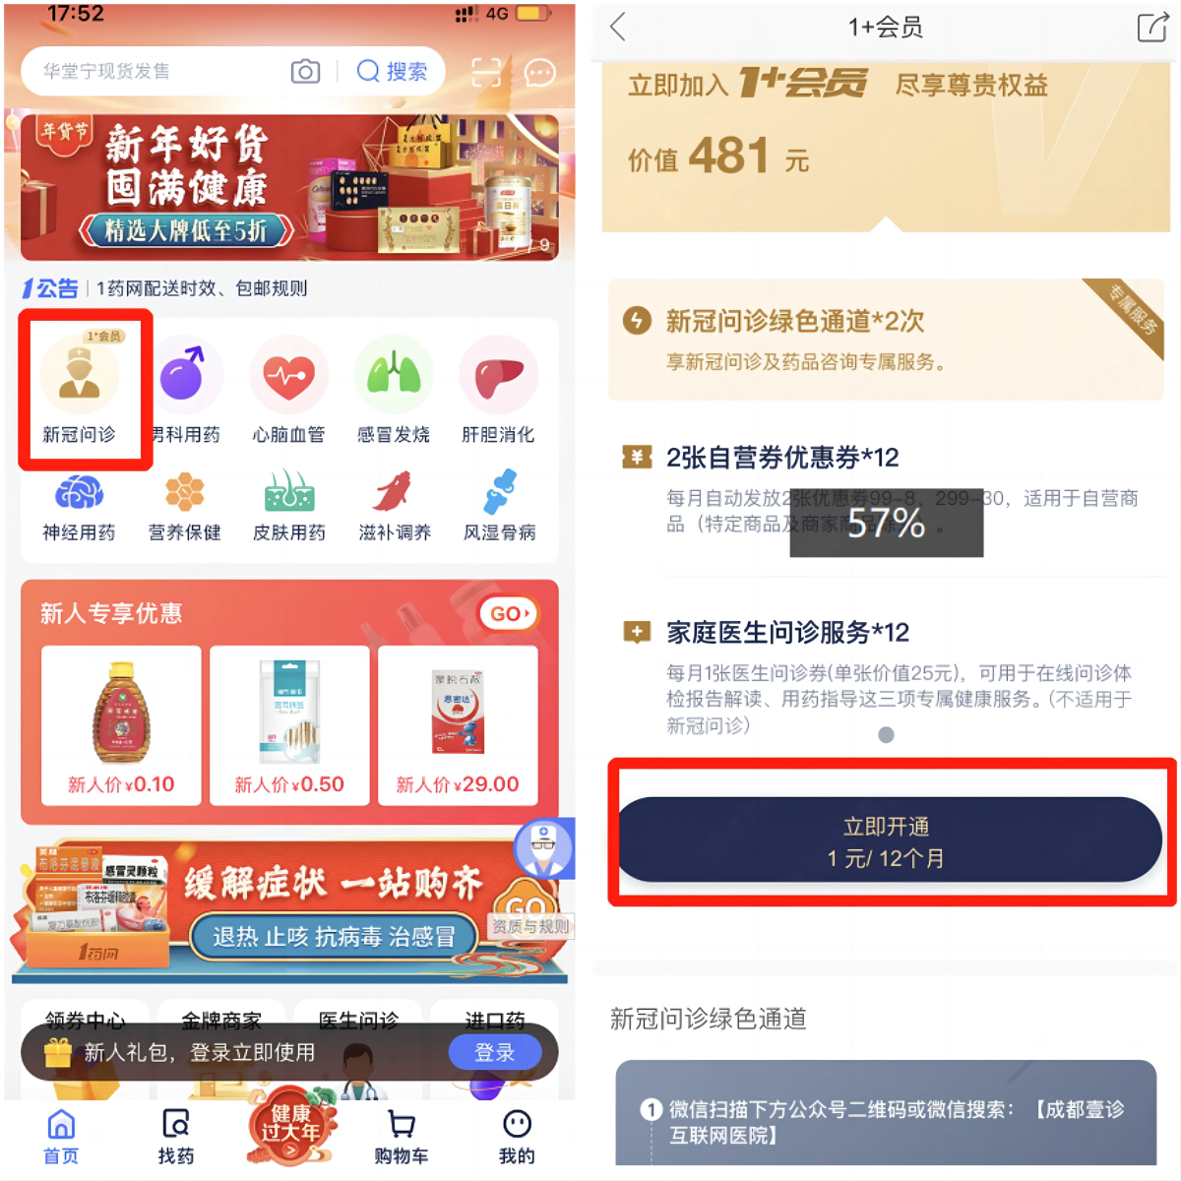
阿兹夫定 | 惠丹 | 如何买到阿兹夫定 | 线上可以买到阿兹夫定了，现在挺好买的，我今天成功了，打算明天再买一盒给家人老人备着，每天15点，17点都可以买。点击新冠问诊按照流程购药，我等了大概20秒就可以支付成功。 #阿兹夫定[话题]##老人新冠[话题]##新冠特效药[话题]##阿兹夫定片[话题]#
阿兹夫定 | 惠丹 | 分享下怎样在1药网抢到阿兹夫定 | 这次想买阿兹夫定，找了好多平台都没买到，看到了1药网这两天放开了阿兹夫定入口，竟然买到了！出乎意料，我本来早就不抱什么希望了，这次第一次抢就成功了，现在分享下抢到的过程 1.朋友告诉可以买后，先下载1药网app，在首页点击新冠问诊 2.然后1元钱，开通1+会员，1元是12个月的会员，很划算 3.开通之后把二维码截图，用微信扫一扫，关注公众号 4.点击“新冠问诊绿色通道”，用手机号验证登录，只有问诊时间才能登录，每天15点，17点 5.问诊时上传核酸或抗原阳性证明，然后会跳转到下单结算页面，大功告成！ 买的时候要找网络好的地方，这样加载会更快，避免流量拥挤。刚才看已经发货了，确实是货真价实的发货，不是预售。 #阿兹夫定[话题]##老人新冠[话题]##新冠特效药[话题]##阿兹夫定片[话题]#
阿兹夫定 | 惠丹 | 1药网有阿兹夫定的购买入口 | 每天15点，17点可以购买阿兹夫定 图1：先下载好1药网app，首页点击新冠问诊 图2：1元开通会员 图3：截图二维码，微信扫码，关注公众号 图4：点“新冠问诊绿色通道”，手机号验证登录，上午10点可问诊 图5：问诊时上传核酸或抗原阳性证明，然后会跳转到下单结算页面 #阿兹夫定[话题]##老人新冠[话题]##新冠特效药[话题]##阿兹夫定片[话题]#
阿兹夫定 | 查昊 | 5分钟买到【阿兹夫定】经验分享 | 家里有老人，需要备一个阿兹夫定； 尝试了很多次，都是排队很久最后无货，终于在今天买到了阿兹夫定，避免大家走弯路，给大家分享下购mai流程。 首先第1步：在1药网app，开通1+会员。yq期间貌似1元/1年，挺便宜的。（建议大家提前买好会员！！！这样一到点就可以立即进去排队，前五分钟医生回复的很快）； 第2步：根据流程关注“成都壹诊互联网医院”公众号； 第3步：每天15点，17点准时通过公众号进入新冠问诊页面。亲测体会：开放5分钟以内进入的，基本都能排到医生；越晚进去越慢。抢到后一般1-2天内就能收到顺丰发货提示。 PS：晚了的话问诊人数很多，排队人数过多会出现库存不足，只能等待第二天准时问诊。 #阿兹夫定[话题]##老人新冠[话题]##新冠特效药[话题]##阿兹夫定片[话题]#
阿兹夫定 | 李泽凡 | 不要再纵容黄牛了！！这里就能买到【阿兹夫定】 | 前两天看着朋友的爷爷生病，找不到药，从黄牛手上加价买了一盒实在是太心酸了。 等到真的急需了再去找，实在是太被动了。所以暗自下了决心，无论如何都要提前买一点给爷爷奶奶备着。 幸亏后来找到这个平台，可能知道的人不多，但是成功抢到了。 我把流程分享给大家，希望能有用： 1 - 在1药网，在红色这个入口点进去，开通一个1块钱的会员。 2 - 跟着他的那个引导，关注这个互联网医院的公众号。 3 - 每天15点，17点进去排队，然后仔细按照他们的问诊流程填写信息，就能得到处方和配药啦！ PS：真的建议提前先开通会员！ 这样的话第二天早上就可以读秒进去排队了。 #阿兹夫定[话题]##老人新冠[话题]##新冠特效药[话题]##阿兹夫定片[话题]#
阿兹夫定 | 李泽凡 | 分享一个还能抢到原价【阿兹夫定】的小众网站 | 为了给外婆找这个救命药，真的是找遍了全网的攻略。 在测试了一圈以后终于找到一个小众网站。好在有惊无险，顺利买到了发一篇小红书还愿。 1 - Ali，JD这两个大平台就不说了，真的读秒进去都没抢到。 2 - Meituan试了几次，但是不知掉为什么，我进去的时候都现实门诊关闭。 3 - 还有一个好像叫健康客，但是进去网站里什么都搜不到，不知道是不是已经卖完了。 4 - 很幸运，最终在【1药网】找到了！虽然流程稍微有点复杂。 先从他的首页进去，点发热门诊，需要开通一个1块钱的会员。 然后再关注会员页面里面的那个公众号，每天早上10点就可以加入那个会员义诊了。 不论如何能原价买到就觉得很幸运了。 这个时候确实是小众平台更容易抢到，分享给有需要的人。 #paxlovid[话题]##老人新冠[话题]##新冠特效药[话题]##辉瑞[话题]##新冠[话题]##新冠疫情[话题]#
阿兹夫定 | 李泽凡 | 不是黄牛！转给有需要的人 | 当时是为了家人购买的，不过很幸运的是我们症状都不严重，现在用不上了 ，所以发给有需要的人。 大概就是现在这里花了1元买会员，330元就可以买到阿兹夫定。 #阿兹夫定[话题]##老人新冠[话题]##新冠特效药[话题]##阿兹夫定片[话题]#
阿兹夫定 | 李泽凡 | 就是想单纯的感谢一下 | 希望有需要的人有药用。最终感谢1药网让我买到这款药。 虽然客服电话真的很难打通，但毕竟疫情期间忙不过来也可以理解。 最终在我下单的第二天就安排了顺丰特快，而且客服小姐姐说因为最近快递偷药特别多，特意安排了全额保价。 #阿兹夫定[话题]##老人新冠[话题]##新冠特效药[话题]##阿兹夫定片[话题]#
 |  | YQ保命必备：各大平台的抢Pax机制汇总 | 最近可以说是跑遍了全网，把各种平台的互联网医院都测试了一遍。最终终于成功给外公外婆买到了pax，留着以防万一过年也确实能安心一点。 可能是因为国家监管的非常严格，导致各个平台买pax的流程真的可以说是千奇百怪，有几个弄的我头都大了。 为了大家不再受同样的苦，我把这份攻略记录下来，分享给用用的人们。 1）先说重点： 我是在这个叫【1药网】的app上买到的。 每天早上10点，11点开放pax，下午3点好像还有国产的那个。 流程说实话，有点复杂，但是命中率很高！ 先去在app首页点发热门诊，开通个1元/1年的会员，然后从会员页再跳倒一个卫星公众号。 只要事先买好会员，第二天早上10点准时进入问诊，一般都能买到。 我抢了2天，反正10点整，10点01进去都抢到了。不过吐槽下。。医生回复的速度真的有点慢，有一次等了10分钟才回我一句话。 2）某东：看网上的攻略是最多的，但是真的也很麻烦。要先找到医生去开处方（而且还要看运气，有些医生不能开！），开到厨房以后才能去抢。反正我付费问诊了两次都没抢到之后就放弃了。但是确实也听到有朋友运气好抢到的。 3）某包：🍑最近开放了很多场次：10点，11点，晚上7点，8点。但是估计药品有限，因为白天在抢其他的，我都是晚上7，8点准时进去。然而度秒进去也没抢到过。不知道早上会不会好一点。 4）某团：黄色的某团看起来是流程最简单的！ 只要进去搜索pax，新冠特效药什么的就可以找到一个在线问诊的入口。 比前面的要问诊，还要跳到其他网站的方便多了。可惜没抢到。 #paxlovid[话题]##老人新冠[话题]##新冠特效药[话题]##辉瑞[话题]##新冠[话题]##新冠疫情[话题]#
 |  | 彻底绝望！网上抢pax的都是幌子吧！全网攻略估计都是拖！ | 自己评论： 我来还愿了兄弟萌！ 真的很感谢给我私信的shirley小姐姐，最后在一个叫1药网的app里面找到了。 评论2: 追加一下：只要在首页点发热门诊，进去买一个1元/1年的会员，就可以获取他们互联网医院的入口。然后每天10点，11点准去登进去排队就好了。我是10点01分进去的，第一次就抢到了，第二天就发药啦！ 开心！！ #paxlovid[话题]##老人新冠[话题]##新冠特效药[话题]##辉瑞[话题]##新冠[话题]##新冠疫情[话题]#
 |  | 过年给爷爷奶奶备药选paxlovid还是阿兹夫定
 |  | 买阿兹夫定别上京东了，这里不用等。 | 一直想给没阳的奶奶买个阿兹夫定备着，刷小红书看了攻略，决定在京东健康试一试， 最后在京东蹲了3天，排队的人太多了，要么显示预约失败，要么是不能过量，买不到，才知道买这个太不容易了。 这两天我听同学的建议，在这个平台，试了下，每天下午15点和17点开放，成功买到了，阿兹夫定，咨询客服回复年前应该是可以发货的。可以安心过年了。 简单的攻略就是，开通一个1+会员，就可以在成都壹诊互联网医院g（公）z（众）h（号），准时进入购买。 #paxlovid[话题]##老人新冠[话题]##新冠特效药[话题]##辉瑞[话题]##新冠[话题]##新冠疫情[话题]#
 |  | 今年过年送什么，长辈只收特效药 | 家里奶奶年龄大，抵抗力弱，我们都担心阳过后回去过年有风险，但年又不能不过。我最近一直在网上各个平台找pax，都没有买到，最后在小红书上看到了购药攻略，1药网每天10点可以买，昨天终于抢到了，年前就能直接寄到家里，这样我们可以安心回去陪奶奶过年了。 #paxlovid[话题]##老人新冠[话题]##新冠特效药[话题]##辉瑞[话题]##新冠[话题]##新冠疫情[话题]#
 |  | 人手一盒特效药，全家老小安心年 | 自从第一波阳过之后，今年一家人会团聚过年，担心给老人小孩带来风险，最近出乎意料的在1药网买到了特效药，打算回家带给老人。都说这个价格太贵，一般人很难负担，确实，但为了家人健康，备一盒还是很值得的，1药网卖2190，算是平价了，只要1元钱就能开通1+会员，享受1年福利，感觉很良心，很贴心。今年终于可以安心和全家老小过年了。 #paxlovid[话题]##老人新冠[话题]##新冠特效药[话题]##辉瑞[话题]##新冠[话题]##新冠疫情[话题]#

新冠特效药

